Sheet1
 |  | الوكيل الحصري في المملكة العربية السعودية (مؤسسة وردة الحلويات للتجارة) الرياض تلفون (0112293200 - 0114530133)
 | الصورة | الإسم | الشد | تاريخ الانتهاء | الكمية
1 |  | بسكويت كوكيز برقائق الشوكولاتة W16 (25+1) | 42X80G | 2023-03-24
2 |  | بسكويت كوكيز شوكولاتة برقائق الشوكولاتة W18 (25+1) | 42X80G | 2023-03-24
3 | 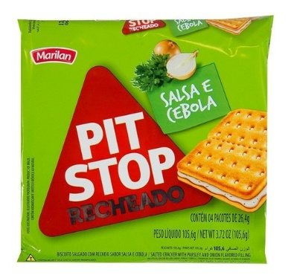 | بت ستوب بسكويت بحشوة بنكهة البقدونس والبصل A65 (25+1) | 42X106G | 2023-03-18
4 |  | بت ستوب بسكويت بحشوة بنكهة الجبن وطماطم والريحان A67 (25+1) | 42X106G | 2023-03-23
5 |  | بت ستوب بسكويت بحشوة بنكهة الشوكولاتة I59 (25+1) | 24X124G | 2023-03-20
6 |  | بسكويت فانيلا بحشوة الشوكولاتة Y68 (25+1) | 21X320G | 12/03/2023
7 | 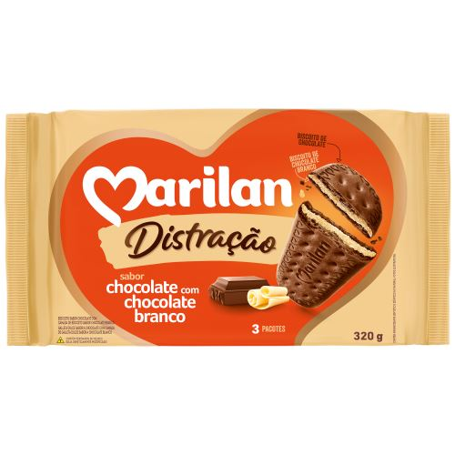 | بسكويت شوكولاتة بحشوة الشوكولاتة البيضاء Y69 (25+1) | 21X320G | 13/03/2023
8 |  | بت ستوب بسكويت بالنكهة الأصلي برازيلي W51 (25+1) | 36X(6X27G) | 01/03/2023
9 |  | بت ستوب بسكويت بنكهة الجبن برازيلي W53 (25+1) | 36X(6X27G) | 01/03/2023
10 | 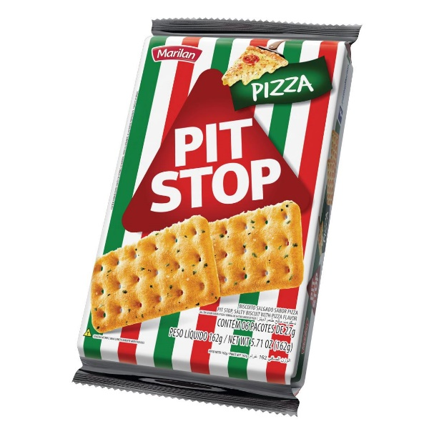 | بت ستوب بسكويت بنكهة البيتزا برازيلي W54 (25+1) | 36X(6X27G) | 01/03/2023
11 | 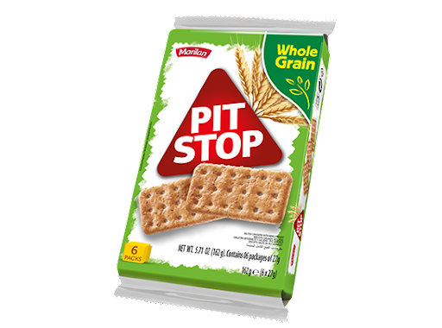 | بت ستوب بسكويت بالحبوب الكاملة برازيلي W52 (25+1) | 36X(6X27G) | 20/03/2023

